공중 유닛
까마귀 |  | 매
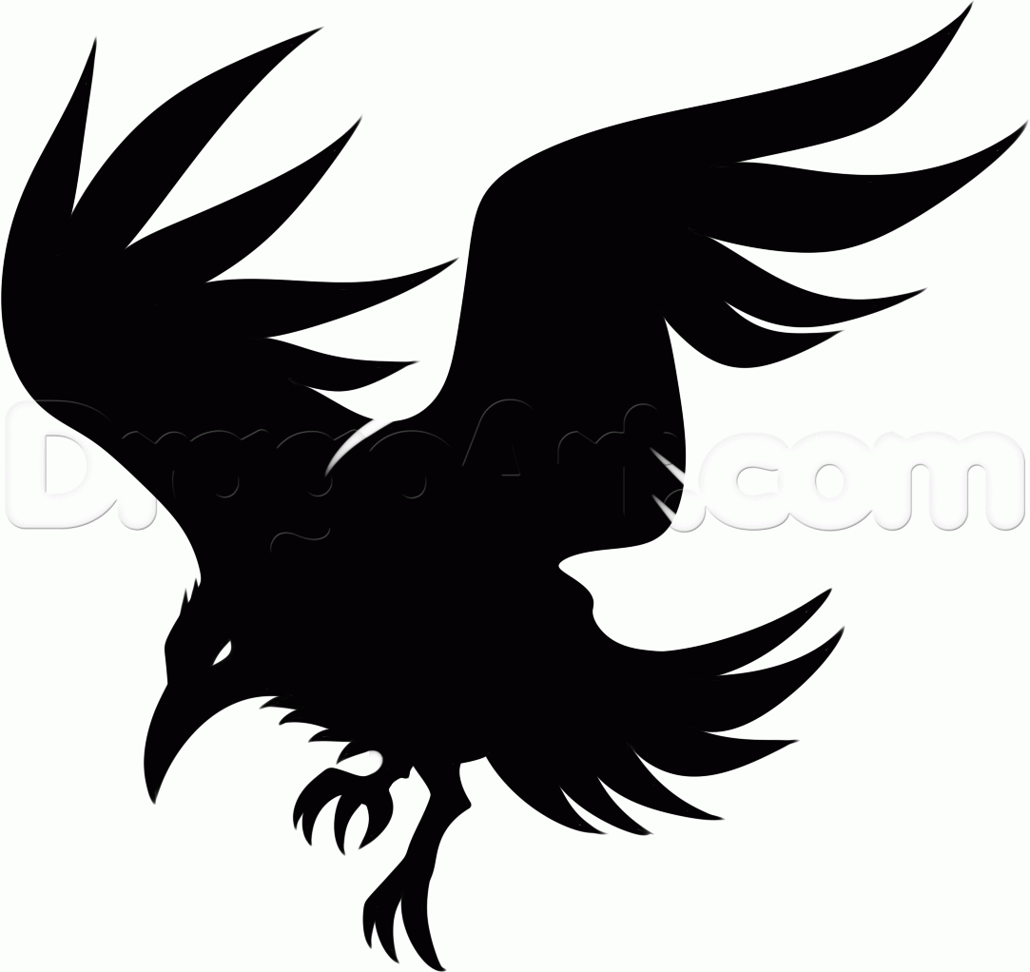
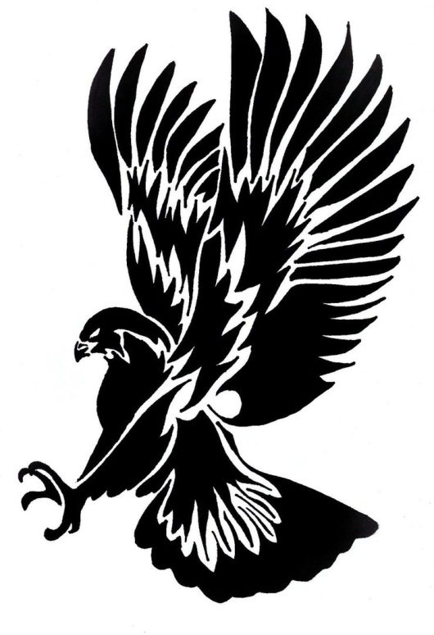

번호 | 특징 | 번호 | 특징
1 | 날카로운 부리와 발톱을 지님, 날카로운 눈매를 지님 | 1 | 날카로운 부리와 발톱을 지님, 날카로운 눈매를 지님
2 | 몸집이 작으며(신장 1m 정도) 다수가(5~6마리) 떼를 지어 나타난다. | 2 | 몸집이 크며(신장 1.5m 정도) 소수가(1~3) 떼를 지어 나타난다.(신장 1m 정도)
3 | 온 몸이 검은색임 | 3 | 공격할 때 발톱을 앞으로 내세워 빠르게 날아가 주인공을 공격한다.
4 | 공격할 때 부리를 앞으로 내밀어 빠르게 날아가 주인공을 공격한다.

올빼미
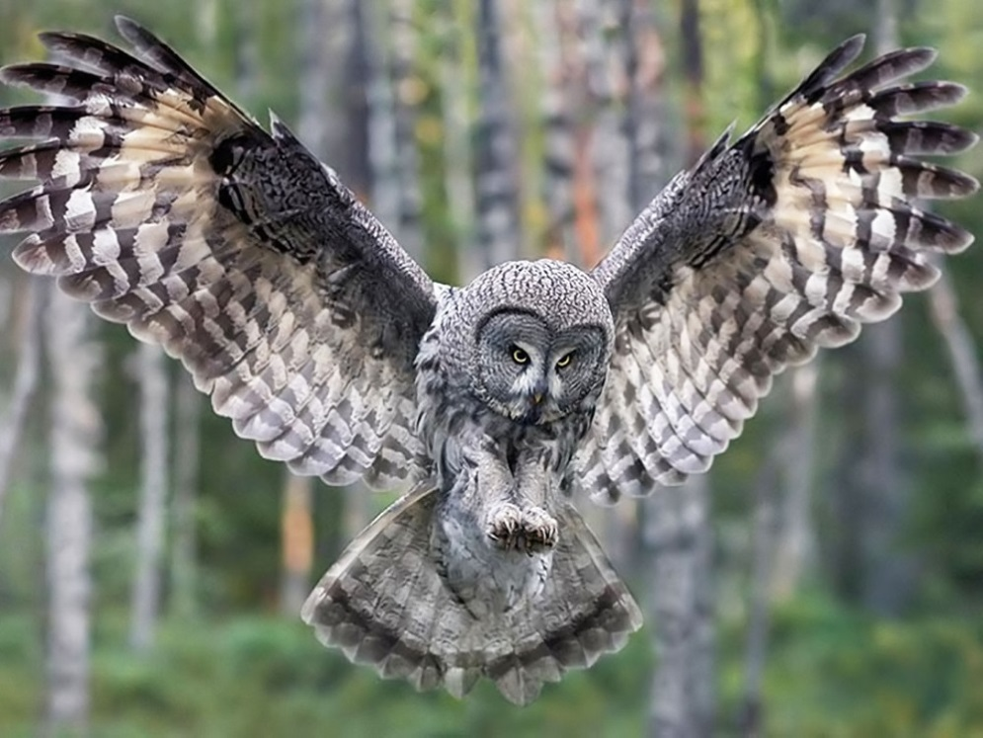

번호 | 특징
1 | 날카로운 부리와 발톱을 지님, 원형의 거대한 눈을 가지고 있다.
2 | 몸집이 매우 크며(신장 3m 정도) 한마리만 나타난다.
3 | 거대한 날개로 바람을 날려 공격한다.
4 | 바람을 날려 공격하다가 발톱을 앞으로 내세워 빠르게 날아가 주인공을 공격한다.

근거리 유닛
멧돼지 |  | 불독
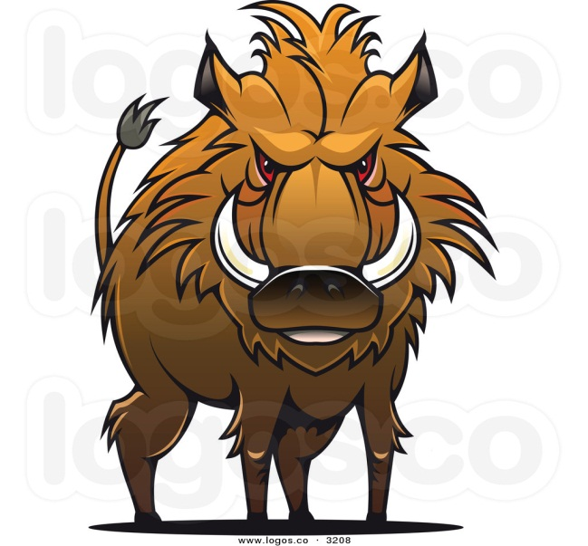
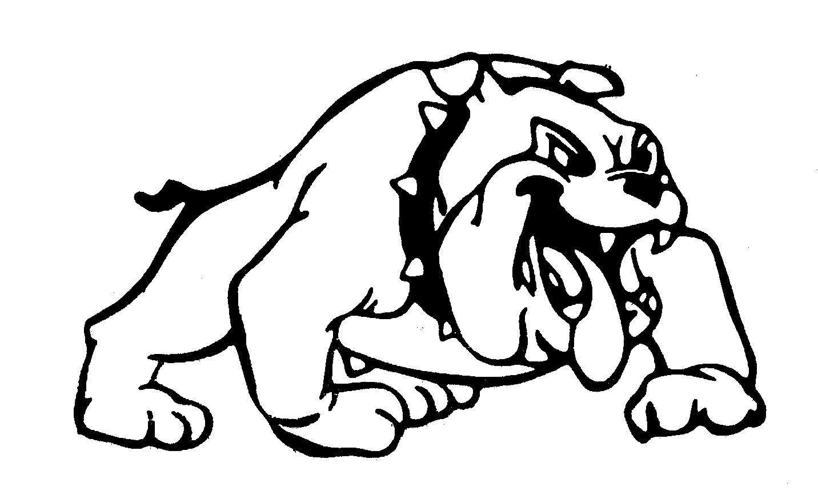

번호 | 특징 | 번호 | 특징
1 | 몸집이 매우 크고(신장 2.3m), 우락부락하며 험상궂은 외모를 지니고 있다. | 1 | 몸집이 매우 크고(신장 2.3m), 우락부락하며 험상궂은 외모를 지니고 있다.
2 | 직사각형의 자기 신장만한 거대한 나무 방패를 들고 있다. | 2 | 원형의 자기 신장만한 거대한 철 방패를 들고 있으며, 방패 중앙에 커다란 가시가 있다.
3 | 주인공이 시야에 들어오면 방패를 내세워 돌진한다. | 3 | 주인공이 시야에 들어오면 방패를 내세워 돌진한다.

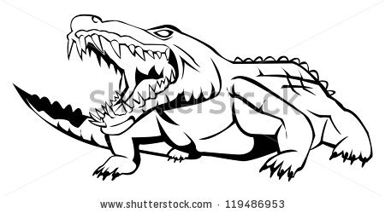
악어 |  | 코뿔소
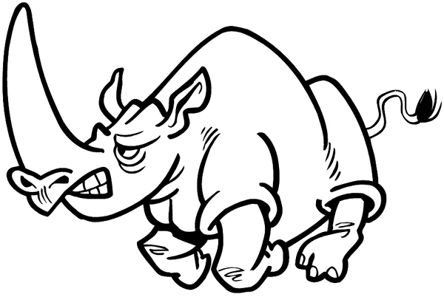

번호 | 특징 | 번호 | 특징
1 | 몸집이 매우 크고(신장 2.3m), 우락부락하며 험상궂은 외모와 날카로운 이빨 그리고 매서운 눈을 가지고 있다. | 1 | 몸집이 매우 크고(신장 2.3m), 우락부락하며 험상궂은 외모를 지니고 있다.
2 | 자기 신장만한 하수구 뚜껑을 들고 있다. | 2 | 다른 근접 유닛들과는 달리 방패를 들고 있지 않으며, 철로 된 중세 갑옷을 입고 있다. (얼굴 정면 턱 쪽 부분을 제외한 모든 부위를 방어한다.)
3 | 주인공이 시야에 들어오면 방패를 내세워 돌진한다. | 3 | 주인공이 시야에 들어오면 럭비의 태클 자세를 취하고 돌진한다.

원거리 유닛
도베르만
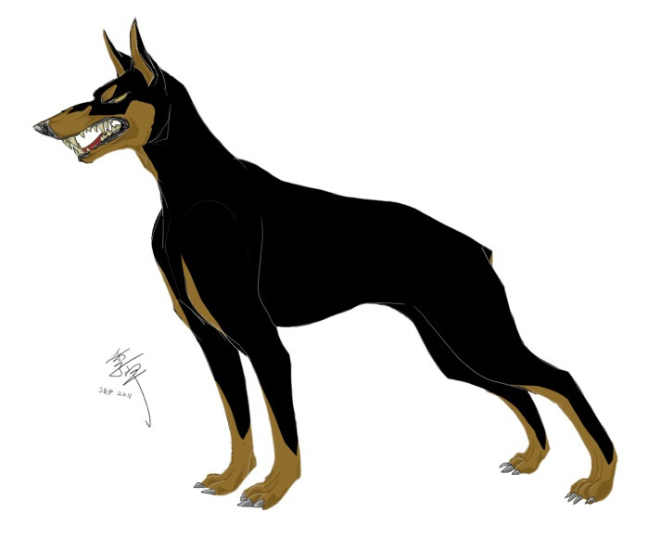

번호 | 특징
1 | 매서운 눈과 외모를 가지고 있다. 신장은 주인공과 같으며(1.7m), 마른 신체를 가지고 있다.
2 | 원거리 무기(ex.스나이퍼 총)를 지니고 있으며 주인공 시야 바깥에서부터 공격을 한다.

습격형 유닛
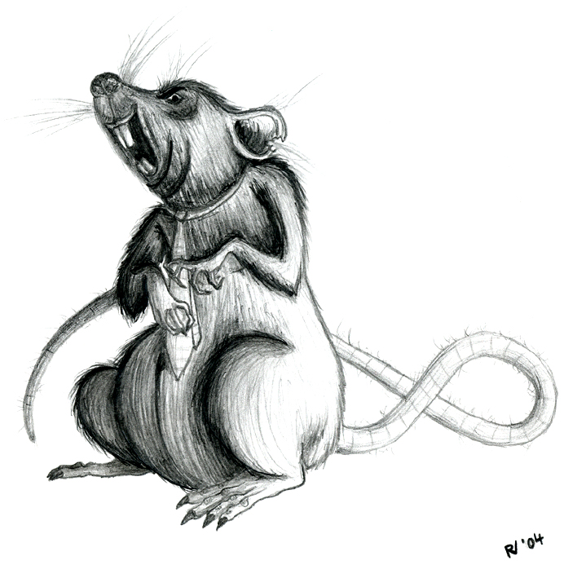
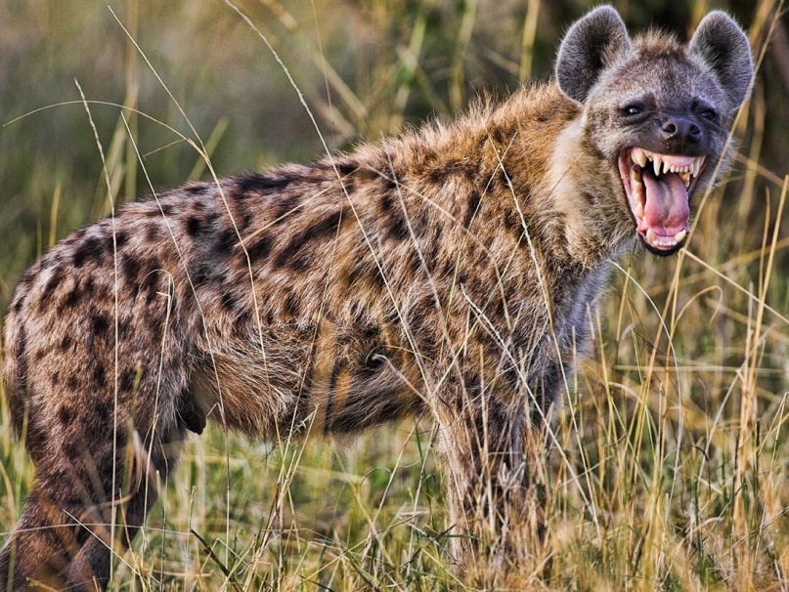
쥐 |  | 하이에나

번호 | 특징 | 번호 | 특징
1 | 신체가 매우 작고(신장 0.6m), 비열한 외모를 가지고 있다. | 1 | 신체가 비교적 작고(신장 1.2m), 비열한 외모를 가지고 있다.
2 | 주인공 뒤쪽에서 이쑤시개 크기의 창을 들고 갑자기 달려와 공격을 한다. | 2 | 주인공 뒤쪽에서 작은 단검을 앞으로 겨누고, 빠르게 달려와 공격을 한다.
3 | 한번에 여러마리(3~4)가 한번에 몰려와 공격할 때도 있다. | 3 | 한번에 한마리만 공격을 한다.

동료
토끼 |  | 육지 거북 |  | 고슴도치
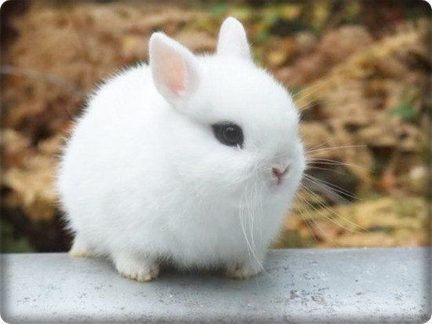
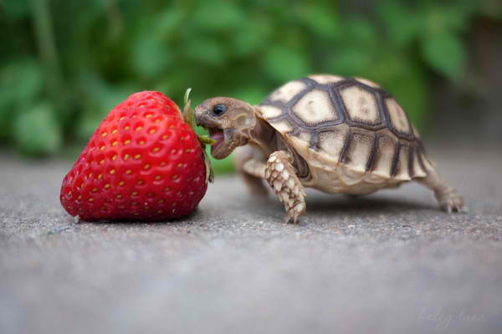
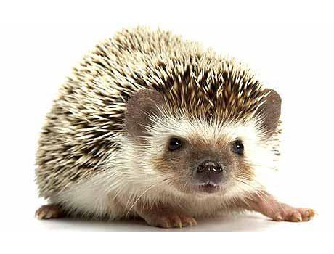

번호 | 특징 | 번호 | 특징 | 번호 | 특징
1 | 귀여운 외모와 전체적으로 흰 털을 가지고 있다 | 1 | 약간 게을러 보이는 외모와 둥근 등껍질을 가지고 있다. | 1 | 항상 멍한 표정으로 있으며 머리와 등쪽에 무수히 가시가 나 있다.
2 | 평소엔 무표정한 얼굴로 있다가, 주인공에 의해 날아갈 때가 되면 결의에 찬 표정을 한다. | 2 | 주인공에 의해 날아갈 때가 되면 등껍질에 몸을 숨긴다. | 2 | 주인공에 의해 날아갈 때가 되면 몸을 밤송이 처럼 둥그렇게 마는데 주인공이 아파하는 표정이 된다.
3 | 날아갈 때 슈퍼맨 포즈를 하며 날아간다. (한쪽 팔만 앞으로 내밈) | 3 | 느리게 날아가지만 튕기는 횟수가 높다. | 3 | 데미지가 높다
4 | 굉장히 빠르게 날아간다.

아르마딜로 |  | 여우 |  | 아기곰
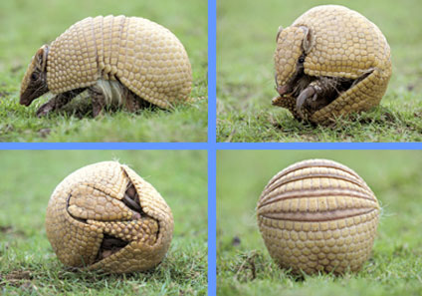
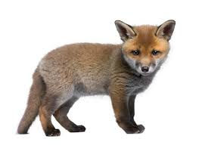
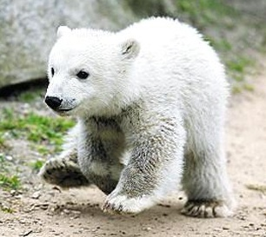

번호 | 특징 | 번호 | 특징 | 번호 | 특징
1 | 눈을 말똥말똥하게 뜨고 있고 주둥이가 긴 외모를 가지고 있다. | 1 | 항상 생글생글 웃고 있다. 심지어 날아갈 때도 | 1 | 평소엔 장난스러운 표정을 하고 있다. 날아갈 때가 되면 자신감에 찬 표정을 한다.
2 | 주인공에 의해 날아갈 때가 되면 몸을 둥그렇게 만다. | 2 | 주인공에 날아갈 때가 되면 날아차기 포즈를 하며 날아간다. | 2 | 날아갈 때가 되면 슈퍼맨 포즈를 하며 날아간다. (두 팔을 모두 앞으로 내밈)

토끼
이름 | 방랑토끼 | Std rabbit img

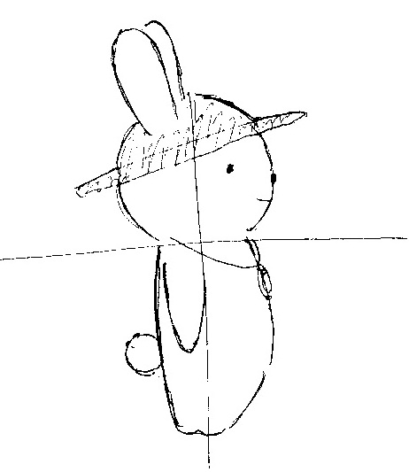

설명 | 모험을 좋아하는 토끼
 | 우연찮게 커프의 마을에 들려 커프와 함께 여정을 떠나는 중이다
능력치 | 특수한 능력이나 잔재주 등은 없지만
 | 그동안의 모험 생활로 인해 탄탄한 기본기를 갖춘 동료이다.
외관 | 흰색 몸을 가지고 있다.
 | 간단한 나침반 팬던트를 목에 걸고다닌다.
 | 긴 여정 동안의 햇빛을 막아줄 밀집모자를 항상 쓰고 다닌다.

이름 | 탐험가 토끼


설명 | 커프와의 고된 여정을 통해 마침내 탐험가로 전직한 토끼
능력치 | 탐험가의 노련함으로 토끼는 이제 보다 더 멀리 이동할 수 있다.
 | 탐험가 토끼는 다른 동료보다 바운스 횟수가 한회 더 증가한다
외관 | 탐험 중 추위를 막아줄 가죽 조끼와 가죽 바지를 입고있다.
 | 이전의 나침반 펜던트와 모자보다 더 크고 세련된 것을 지니고 있다.

이름 | 갱스터 토끼
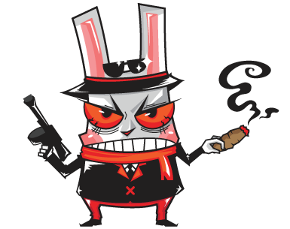

설명 | 결국 현재의 부당한 사회구조에 불만을 품고 갱스터가 된 토끼
 | 이전의 진취적이고 도전적인 성격은 모두 분노로 뒤바껴있다.
능력치 | 짙어진 분노로 인해 그는 주변 상황을 보지 못하고 앞만 보고 돌격
 | 하는 성질을 띄게 되었다. 이러한 성질로 인해 갱스터 토끼는 절대
 | 바운스를 하지않는다. 대신에 공격력이 무지막지하게 상승되었다.
외관 | 낡아 해진 옷들은 모두 버리고 갱단 사업으로 벌어들인 돈으로 새
 | 정장과 정장모를 멋스럽게 갖추고 있다. 정장은 전체적으로 블랙계열
 | 이며 오른손에는 언제나 시가 한개비를 들고 다닌다.

고양이
이름 | 고양이 | Std kitten img

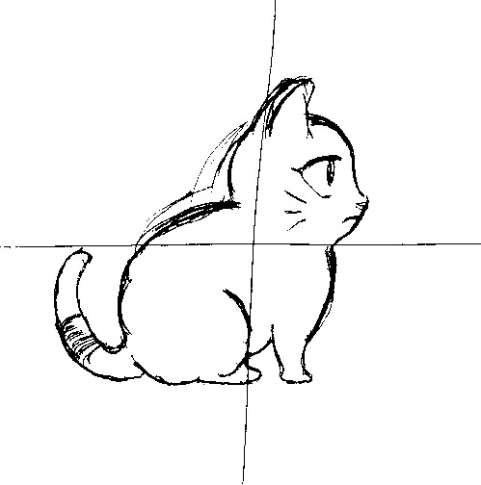

설명 | 주인에게 버려진 고양이, 시궁창 거리를 떠돌다 커프의 눈에 들어
 | 현재는 커프와 함께 동행 중이다.
능력치 | 작은 몸체를 활용해 빠른 속도로 이동할 수 있다.
 | 하지만 그만큼 공격력이 타 동료들 보다 낮다.
외관 | 똘망하고 커다란 눈을 지니고 있으며 꼬리에 항상 파란 리본을
 | 묶고 다닌다

이름 | 성장한 고양이 | Std cat img

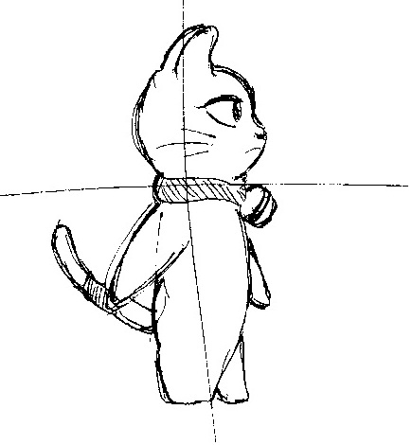

설명 | 커프를 따라다닌지 어연 몇 년, 이제 고양이도 많이 성장했다.
능력치 | 성장의 여파로 인해 몸집이 커져 속도가 감소하였다.
 | 하지만 잃은 만큼 얻은 것도 있으니 속도 대신에 보다 높은
 | 공격력을 얻게 되었다.
외관 | 기존 고양이와 다르게 직립보행을 하게 되었으며, 꼬리에 파란
 | 리본은 기존과 같이 추가로 목에 파란 밴드로 방울을 달고다닌다.

이름 | 마법사 고양이


설명 | 고양이는 어릴때부터 동경하던 것이 있었다. 그것은 그림책에서나
 | 보던 마법사였다. 마침내 고양이는 그 꿈을 이루게 되었다.
능력치 | 마법사가 된 고양이는 마법을 부려 적이 아닌 장애물 오브젝트엔
 | 충돌하지 않고 지나갈 수 있게 되었다.
외관 | 파란 마법사 꼬깔 모자와 파란 망토를 두르고 있다.
 | 손에는 자신이 좋아하는 생선 뼈다귀를 지팡이 처럼 들고 쓴다.

곰
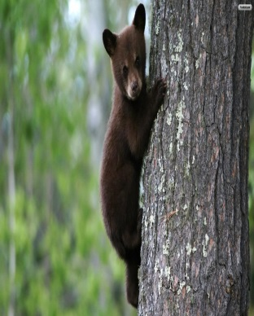
이름 | 곰(tier0) | 동작 | 설명
 |  | 달리기 | 뒤뚱거리며 뛴다.
 |  | 점프
 |  | 슬라이딩
 |  | 날아갈 때의 자세 | 슈퍼맨 자세를 하고 날아간다.
 |  | 공격 준비 중 피격
 |  | 기절

설명 | 어미를 돼지들에 의해 잃고, 구해준 주인공을 따라다니며 도와주고 있다.
 | 식탐과 호기심이 매우 강하다.
능력치 | 곰 특성상 많이 게으른 면이 있는데 이 아이도 별 차이 없어 행동거지가 느린편이다.
 | 하지만 힘 만큼은 곰 답게 강력하여 높은 공격력을 지니고 있다.
외관 | 노동자 계급의 옷을 입고 있다.

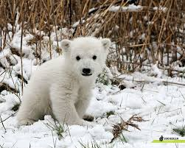
이름 | 북극곰(tier1) | 동작 | 설명
 |  | 달리기 | 뒤뚱거리며 뛴다.
 |  | 점프
 |  | 슬라이딩
 |  | 날아갈 때의 자세 | 슈퍼맨 자세를 하고 날아간다.
 |  | 공격 준비 중 피격
 |  | 기절

설명 | 북극에서 돼지들에게 단지 귀엽다는 이유로 잡혀왔다.
 | 구해준 주인공을 위해 도움을 주고 있다.
능력치 | 북극곰은 북극의 추위를 이겨내기 위해 다른 곰들 보다 많은 털을 가지고 있다.
 | 때문에 부피와 중량이 증가해 더 넓은 범위를 공격할 수 있지만 그만큼 속도도 떨어진다.
외관 | 이누이트족의 옷을 입고 있다.

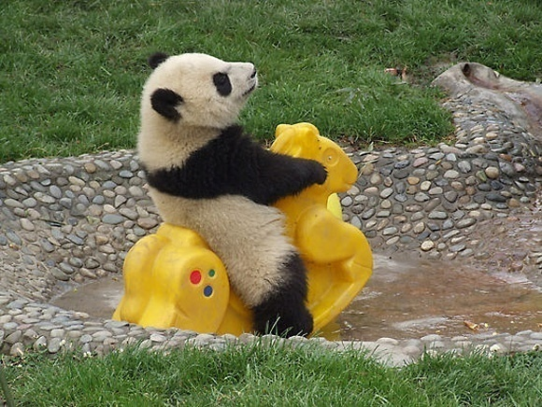
이름 | 판다(tier2) | 동작 | 설명
 |  | 달리기 | 뒤뚱거리며 뛴다.
 |  | 점프
 |  | 슬라이딩
 |  | 날아갈 때의 자세 | 슈퍼맨 자세를 하고 날아간다.
 |  | 공격 준비 중 피격
 |  | 기절

설명 | 동쪽의 나라에서 단지 희귀하다는 이유로 잡혀왔다.
 | 주인공이 먹을 것을 주고 있기에 따라다니고 있다.
능력치 | 기본 곰과 외형 빼고 크기나 다른 차이점이 없어 보이지만
 | 판다는 재주가 많아 화려한 묘기 등을 통해 방해 오브젝트를 충돌없이 지나갈 수있다.
외관 | 인민복을 입고 있다.

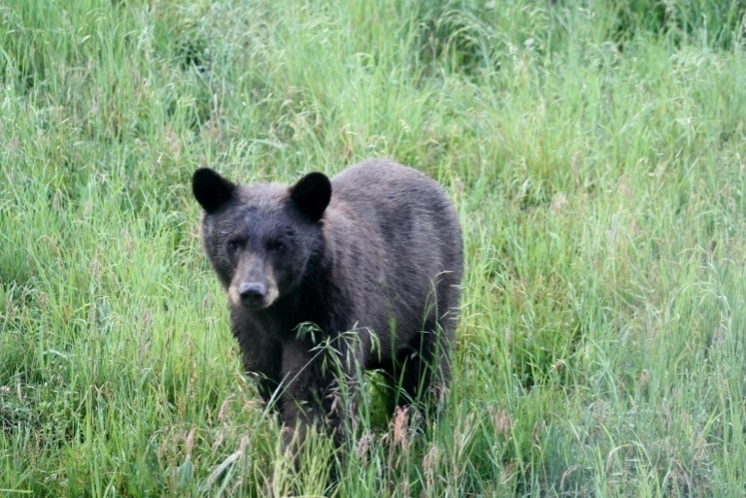
이름 | 흑곰(tier2) | 동작 | 설명
 |  | 달리기 | 뒤뚱거리며 뛴다.
 |  | 점프
 |  | 슬라이딩
 |  | 날아갈 때의 자세 | 슈퍼맨 자세를 하고 날아간다.
 |  | 공격 준비 중 피격
 |  | 기절

설명 | 어린 나이에 혼자서 돼지들에게 저항하다가 한쪽 눈을 잃고 잡혀있었다.
 | 구해준 주인공을 도와주고 있지만 매우 난폭해서 다른 동료들이 다가가기 힘들어 하는 편
능력치 | 곰 계열 중 보스인 흑곰, 보스답게 다른 곰들 보다 월등히 높은 공격력을 가지고 있지만
 | 부상으로 인해 거동이 불편하여 속도가 매우 느린 편이다.
외관 | 노동자 계급의 옷을 입고 있고, 한 쪽 눈에 흉터가 있다.

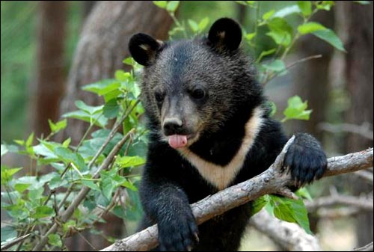
이름 | 반달 가슴 곰(tier1) | 동작 | 설명
 |  | 달리기 | 뒤뚱거리며 뛴다.
 |  | 점프
 |  | 슬라이딩
 |  | 날아갈 때의 자세 | 슈퍼맨 자세를 하고 날아간다.
 |  | 공격 준비 중 피격
 |  | 기절

설명 | 돼지들의 음식을 훔쳐 갇혀있다가 주인공에 의해 구조되었다.
 | 장난끼가 많다.
능력치 | 숲에서 나무를 타고 다니는 반달곰은 그 재능을 활용해 다른 곰들보다 많은 바운스 횟수를
 | 지니고 있다. 크기는 기본곰과 같이 왜소하여 그 외의 특징은 없다.
외관 | 노동자 계급의 옷을 입고 있다.

양
이름 | 양
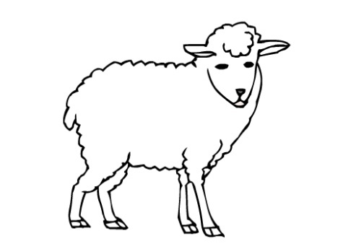

설명 | 악덕 돼지들이 식용 및 원단 재료로 쓰려고 무자비하게 기르고 있던 양을
 | 커프가 구출해냈다. 이후 커프의 지극한 보살핌에 그의 동료가 되었다.
능력치

외관 | 흰 색의 털을 지니고 있으며 기본 사이즈에 몸에 어떠한 것도 걸치지 않은
 | 상태이다. 양털은 적당한 상태로 자라있다.

이름 | 산양
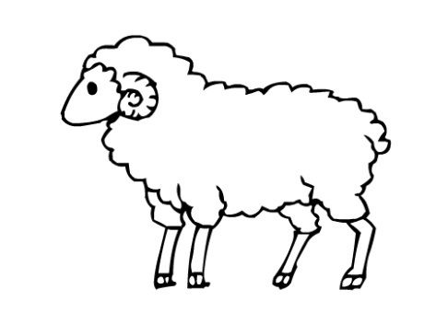

설명 | 돼지들 패거리의 유흥거리 중 하나인 산양 싸움이라는 것이 있는데, 이 산양은 그곳에서
 | 심하게 상처를 입고 시궁창에 버러져, 커프의 동료들 곁으로 오게되었다.
능력치

외관 | 머리에 굵고 길게 말려있는 커다란 뿔을 지니고 있다.
 | 인상이 사나우며 잦은 싸움으로 인해 얼굴에 흉터가 많다.

이름 | 집사 양
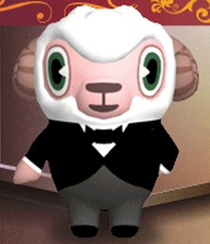

설명 | 동료들과의 생활으로 몸과 마음이 치유되어 예의바르고 신수도 훤해져 말끔해진 양,
 | 자신의 외모와 성격이 잘맞는 직업을 찾다가 집사일을 하게 되었다.
능력치

외관 | 말끔한 집사복 차림에 잘 정돈되어 있는 털과 모나지 않게 다듬어져 있는 뿔을 가지고 있다.

이름 | 소녀 양


설명 | 귀족 집안에서 태어난 소녀 양, 서민들의 사회에 강한 호기심을 가지고 있어 커프의
 | 동료들이 기거하는 아지트 까지 따라온 대책없는 말괄량이 아가씨
능력치

외관 | 깔끔한 쿠앤크 배색의 원피스 차림에 머리는 리본으로 여성스럽게 땋아져 있다.
 | 뿔은 없고 앙증맞은 귀가 아래로 축 늘어져 있어 귀여운 느낌의 이미지가 물씬 풍긴다

거북
이름 | 거북이
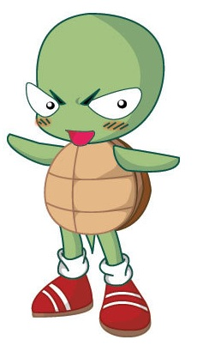

설명 | 동료 마을에서 악동 타이틀을 달고 행동대장 처럼 군림하던 거북이, 그의 유일한
 | 라이벌 토끼가 원정대에 합류했다는 이야기를 듣고선 그도 원정대에 합류하였다.
능력치 | 몸집이 작고 태생적으로 느려 공격력이나 속도 뭣하나 빼어난 것이 없지만 한가지 특기가
 | 있다면 그의 단단한 등껍질을 이용해 방패병들의 방패를 파괴할 수 있다는 점이다.
외관 | 장난끼가 잔뜩 묻어있는 얼굴을 지니고 있으며 특이점이 있는 장구류 등은 착용하지 않고
 | 있다. 사이즈는 보통, 주목받기를 좋아해 매일 빨간색의 신발을 신고다닌다.

이름 | 날개달린 거북이
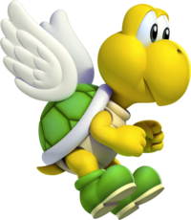

설명 | 전리품으로 날개 아티펙트를 획득한 거북이, 착용 후 날아보려 하지만 몸무게에 비해 날개가
 | 터무니 없이 작아 날 수가 없었다. 대신에 날갯바람을 활용해 그의 이동속도가 증가하였다.
능력치 | 기본 거북이의 단점과 장점을 모두 지니고 있지만 날개 아티펙트로 인하여 전보다 향상된
 | 속도를 보여준다.
외관 | 기본 거북이 외형에 추가로 거북이 등껍질에 작은 날개가 한쌍 돋아나 있다.

이름 | 괴물 거북이
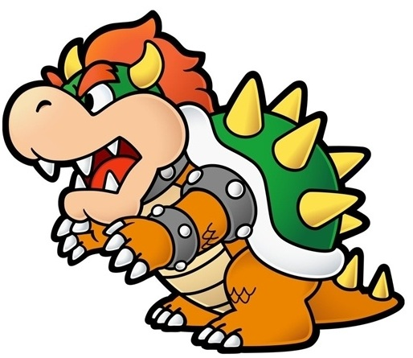

설명 | 지하수로의 폐수를 잘못마셔 온몸이 괴물같이 되어버린 거북이, 등껍질과 머리 또는 꼬리 등에
 | 뾰족한 가시가 돋아나버렸으며 거북이는 이에 콤플렉스를 느껴 온몸을 펑크스타일로 꾸미고 다닌다
능력치 | 온몸에 돋아난 가시로 인하여 기본 거북이보다 공격력이 비약적으로 증가하여 강력한 병기가
 | 되었다. 허나 괴물같이 비대해진 몸집으로 인해 속도는 더욱 감소하게 되었다.
외관 | 머리엔 뿔, 등과 꼬리에는 가시가 돋아나 있으며 팔에 징이박힌 암리스트를 착용하고 머리를 붉게
 | 물들여 매우 불량스럽게 보인다.

